상품제안서
충전식 알루미늄 무선프리젠터 | 상품코드: F12691

 |  |  |  |  |  |  | 02-412-0044 | www.easy1.co.kr
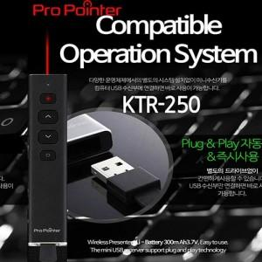 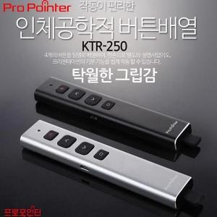

【상세/제작정보】

【인쇄/포장옵션】 | 레이저 / 포장지포장

【공급단가】 | 수량 | 50~ | 100~ | 300~ | 500~ | 1,000~
*VAT별도 | 단가 | 33,750원 | 32,500원 | 31,250원 | 30,000원 | 29,250원

【상품 URL】 | https://dev.easy1.co.kr:443/src/goods_detail.php?gdno=12691

